상품제안서
락앤락 뉴자이언트핫탱크 보온병 1200ml | 상품코드: F10997

 |  |  |  |  |  |  | 02-412-0044 | www.easy1.co.kr
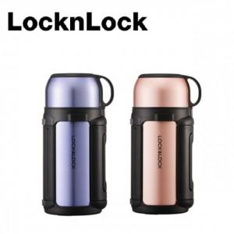 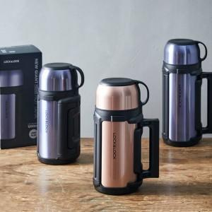

【상세/제작정보】 | 튼튼한 손잡이와 길이조절이 가능한 어깨 끈이 함께 구성되어 있어 휴대시 편리함

【인쇄/포장옵션】 | 실크, 레이저 / 포장지포장

【공급단가】 | 수량 | 30~ | 100~ | 300~ | 500~ | 1,000~
*VAT별도 | 단가 | 23,200원 | 22,800원 | 21,600원 | 21,060원 | 20,700원

【상품 URL】 | http://www.easy1.co.kr/src/goods_detail.php?gdno=10997

